Ohjeet
KUVAUS LASKENTAMENETELMÄSTÄ
Laskenta perustuu Greenhouse Gas Protocolin standardeihin ja ohjeisiin (www.ghgprotocol.org).
Laskurin on laatinut Gaia Consulting Oy elokuussa 2023.

Laskelmassa päästöt on jaettu kolmeen päästöluokkaan (scopeen):
Scope 1 sisältää oman toiminnan suorat kasvihuonekaasupäästöt
Scope 2 sisältää epäsuorat päästöt muilta toimijoilta ostetun energian tuotannosta
Scope 3 sisältää muut epäsuorat (arvoketjun) päästöt

Kuvassa ympyröidyt kategoriat ovat mukana vuoden 2022 laskennassa ja rastilla merkityt on jätetty laskennan ulkopuolelle epäolennaisina.

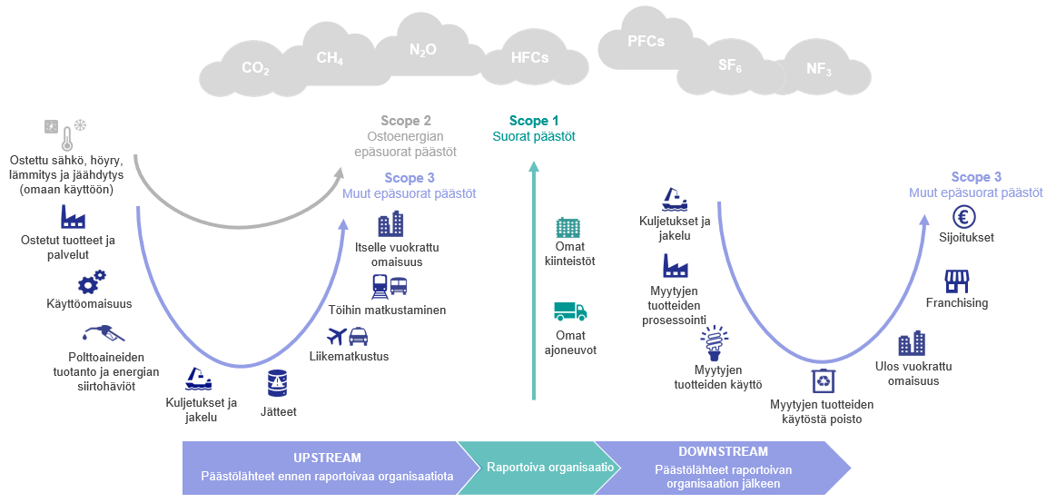
Ei olennainen päästökategoria kirjastoille. Kaikki muut kategoriat otetaan huomioon.

OHJEET TIEDONKERUUSEEN

Data--> välilehdeltä eteenpäin syötetään laskentaan tarvittava data. Lisää data oikealle välilehdelle oikeassa muodossa, ja lisää 'kommentit' sarakkkeeseen lisätietoja (datan kerännyt henkilö, tieto jos data on tietystä järjestelmästä jne.)
Datavälilehdet on värikoodattu ja jaettu kolmeen scopeen:

Scope 1: Oman toiminnan suorat päästöt
Mm. polttoaineet ja kylmäaineet
Scope 2: Ostoenergian epäsuorat päästöt
Kaikkiin toimipisteisiin ostetun sähkön, kaukolämmön ja kaukokylmän tiedot.
Scope 3: Muut epäsuorat päästöt
Oman arvoketjun päästöt jaettuna eri kategorioihin.
Kategoria 1: Ostetut tuotteet ja palvelut
Kaikki organisaation ostamat tuotteet ja palvelut, joita ei ole mukana muissa kategorioissa. Esim. IT-laitteet ja muut toimistotarvikkeet, pilvipalvelut ja serverit.
Kategoria 2: Käyttöomaisuus
Raportoivan organisaation ostaman käyttöomaisuuden valmistus. Esim. uudet laitteistot, koneet, kuljetusajoneuvot tms.
Kategoria 3: Polttoainieden tuotanto ja energian siirtohäviöt
Tämän kategorian laskentaan tarvittava data saadaan Scope 1 ja 2 datasta eikä erillistä dataa tarvita.
Kategoria 4: Kuljetukset ja jakelu (Upstream)
Organisaation maksamat fyysiset kuljetukset (sekä ihmisten että tavaroiden) ja jakelu. Esim. Schenker, DHL, Posti
Kategoria 5: Jätteet
Organisaation toimipisteissään ja/tai toiminnassaan tuottamat jätteet.
Kategoria 6: Liikematkustus
Organisaation työntekijöiden liikkuminen työtehtävissään. Mukaan kuuluu kaikilla eri kuljetusmuodoilla liikkuminen.
Kategoria 7: Töihin matkustaminen
Organisaation työntekijöiden matkustaminen kotoa töihin ja töistä kotiin.
Kategoria 8: Itselle vuokrattu omaisuus
Organisaation itselleen vuokraama omaisuus esim. toimitilojen energian kulutus, mikäli yrityksellä ei ole mahdollisuutta vaikuttaa energian alkuperään (esim. sisältyy vuokraan).
Kategoria 9: Kuljetukset ja jakelu (Downstream)
Raportoivan organisaation myymien tuotteiden kuljetus ja jakelu, kun kuljetus ei ole raportoivan organisaation maksama. Käsittää kuljetukset loppukuluttajalle, vähittäismyyntiin ja tukkukauppaan.
Kategoria 10: Myytyjen tuotteiden prosessointi
Välituotteiden jatkojalostus raportoivan organisaation jälkeen.
Kategoria 11: Myytyjen tuotteiden käyttö
Raportoivan organisaation myymien tuotteiden/palveluiden käytöstä aiheutuvat päästöt.
Kategoria 12: Myytyjen tuotteiden käytöstä poisto
Raportoivan organisaation valmistamien tuotteiden jätehuolto ja käytöstä poisto.
Kategoria 13: Ulos vuokrattu omaisuus
Raportoivan organisaation omistaman ja ulos vuokraaman omaisuuden päästöt, jotka eivät ole jo mukana Scopeissa 1 ja 2. Esim. toimistotilat tai muut kiinteistöt
Kategoria 14: Franchising
Franchising-toiminta, jonka päästöt eivät ole mukana Scopeissa 1 ja 2.
Kategoria 15: Investoinnit
Investoinnit (sisältäen pääoma- ja lainainvestoinnit sekä projektien rahoittamisen), jotka eivät ole mukana Scopeissa 1 ja 2.

"Raakadata -->" välilehdeltä eteenpäin tiedonkeruuseen voi vapaasti lisätä organisaation oman tarpeen mukaan lisäsivuja esim. lähtötietojen tuomista varten. Muista nimetä uudet välilehdet selkeästi (esim. lennot).

TULOKSET
TULOKSET
Ohjeet: Tarkista kaavat jokaisen raportointivuoden osalta |  |  |  |  |  |  | Virhemarginaali pieni
 |  |  |  |  |  |  | Virhemarginaali kohtalainen
 |  |  |  |  |  |  | Virhemarginaali suuri

 | Yksikkö | 2022 | 2023 | 2024 | 2025 | 2026 | Kommentit | Muutos 2022-2023 | Muutos 2023-2024 | Muutos 2024-2025 | Muutos 2025-2026
Scope 1 Oman toiminnan suorat päästöt
Polttoaineiden kulutus | tCO2e | - | - | - | - | - |  | NA | NA | NA | NA
Diesel | tCO2e | - | - | - | - | - |  | NA | NA | NA | NA

Kylmäainevuodot | tCO2e | - | - |  | - | - |  | NA | NA | NA | NA
R-134A | tCO2e | - | - | - | - | - |  | NA | NA | NA | NA

Scope 1 yhteensä | tCO2e | - | - | - | - | - |  | NA | NA | NA | NA

Biogeeniset päästöt (Scope 1) | tCO2 (bio) | - | - | - | - | - |  | NA | NA | NA | NA
Diesel | tCO2 (bio) | - | - | - | - | - |  | NA | NA | NA | NA

Scope 2 Ostoenergian epäsuorat päästöt
Sähkö, markkinaperusteinen | tCO2e | - | - | - | - | - |  | NA | NA | NA | NA
Toimitilat | tCO2e | - | - | - | - | - |  | NA | NA | NA | NA

Sähkö, sijaintiperusteinen | tCO2e | - | - | - | - | - |  | NA | NA | NA | NA
Toimitilat | tCO2e | - | - | - | - | - |  | NA | NA | NA | NA

Kaukolämpö, markkinaperusteinen | tCO2e | - | - | - | - | - |  | NA | NA | NA | NA
Toimitilat | tCO2e | - | - | - | - | - |  | NA | NA | NA | NA

Kaukolämpö, sijaintiperusteinen | tCO2e | - | - | - | - | - |  | NA | NA | NA | NA
Toimitilat | tCO2e | - | - | - | - | - |  | NA | NA | NA | NA

Scope 2 yhteensä, markkinaperusteinen | tCO2e | - | - | - | - | - |  | NA | NA | NA | NA
Scope 2 yhteensä, sijaintiperusteinen | tCO2e | - | - | - | - | - |  | NA | NA | NA | NA

Scope 3: Muut epäsuorat KHK-päästöt

Kategoria 1: Ostetut tuotteet ja palvelut | tCO2e | - | - | - | - | - |  | NA | NA | NA | NA
Aineistohankinnat |  |  |  |  |  |  |  | NA | NA | NA | NA
Kirjat | tCO2e | - | - | - | - | - |  | NA | NA | NA | NA
Nuotit | tCO2e | - | - | - | - | - |  | NA | NA | NA | NA
Äänitteet | tCO2e | - | - | - | - | - |  | NA | NA | NA | NA
Muu aineisto | tCO2e | - | - | - | - | - |  | NA | NA | NA | NA
E-kirjat | tCO2e | - | - | - | - | - |  | NA | NA | NA | NA
Lehdet | tCO2e | - | - | - | - | - |  | NA | NA | NA | NA
IT-laitteet |  |  |  |  |  |  |  | NA | NA | NA | NA
Tietokoneet | tCO2e | - | - | - | - | - |  | NA | NA | NA | NA
Matkapuhelimet | tCO2e | - | - | - | - | - |  | NA | NA | NA | NA
Muut isommat IT-laitteet, esim tulostimet | tCO2e | - | - | - | - | - |  | NA | NA | NA | NA
Europerusteisesti lasketut hankinnat |  |  |  |  |  |  |  | NA | NA | NA | NA
Muut hankinnat (esim. toimisto- ja siivouspalvelut) | tCO2e | - | - | - | - | - |  | NA | NA | NA | NA

Kategoria 2: Käyttöomaisuus | tCO2e | - | - | - | - | - |  | NA | NA | NA | NA
Europerusteisesti lasketut käyttöomaisuuden hankinnat | tCO2e |  |  |  |  |  |  | NA | NA | NA | NA
 | tCO2e |  |  |  |  |  |  | NA | NA | NA | NA

Kategoria 3: Polttoaineiden tuotanto ja energian siirtohäviöt | tCO2e | - | - | - | - | - |  | NA | NA | NA | NA
Polttoaineet
Diesel | tCO2e | - | - | - | - | -
Energia |  |  |  |  |  |  |  | NA | NA | NA | NA
Käytetyn energian upstream-päästö, sähkö | tCO2e | - | - | - | - | - |  | NA | NA | NA | NA
Häviöenergian upstream-päästö, sähkö | tCO2e | - | - | - | - | - |  | NA | NA | NA | NA
Häviöenergian tuotanto, sähkö | tCO2e | - | - | - | - | - |  | NA | NA | NA | NA
Käytetyn energian upstream-päästö, kaukolämpö | tCO2e | - | - | - | - | - |  | NA | NA | NA | NA
...
 |  |  |  |  |  |  | Virhemarginaali suuri
 | Yksikkö | 2022 | 2023 | 2024 | 2025 | 2026 | Kommentit | Muutos 2022-2023 | Muutos 2023-2024 | Muutos 2024-2025 | Muutos 2025-2026
Hiilijalanjälki | tCO2e | - | - | - | - | - |  | NA | NA | NA | NA
Pinta-ala | m2 | - | - | - | - | - |  | NA | NA | NA | NA
Hiilijalanjälki per pinta-ala | kgCO2e/m2 | - | - | - | - | - |  | NA | NA | NA | NA
Kävijämäärä | hlö | - | - | - | - | - |  | NA | NA | NA | NA
Hiilijalanjälki per kävijä | kgCO2e/hlö | - | - | - | - | - |  | NA | NA | NA | NA
Hiilijalanjälki vastaa: |  |  |  |  |  |  |  | NA | NA | NA | NA
Autolla maapallon ympäri ajaminen | kertaa | - | - | - | - | - |  | NA | NA | NA | NA
Lento Helsingistä New Yorkiin ja takaisin | kertaa | - | - | - | - | - |  | NA | NA | NA | NA
Keskimääräisen suomalaisen vuosittainen hiilijalanjälki | suomalaista | - | - | - | - | - |  | NA | NA | NA | NA

Kirjaston hiilijalanjäljen kehitys (tCO2e)
 | Scope 1 | Scope 2 | Scope 3: Ostetut tuotteet ja palvelut | Scope 3: Käyttöomaisuus | Scope 3: Polttoaineiden tuotanto ja energian siirtohäviöt | Scope 3: Kuljetukset ja jakelu (upstream) | Scope 3: Jätteet | Scope 3: Liikematkustus | Scope 3: Töihin matkustaminen | Scope 3: Kuljetukset ja jakelu (downstream) | Scope 3: Myytyjen tuotteiden käyttö | Scope 3: Myytyjen tuotteiden käytöstä poisto
2022 | - | - | - | - | - | - | - | - | - | - | - | -
2023 | - | - | - | - | - | - | - | - | - | - | - | -
2024 | - | - | - | - | - | - | - | - | - | - | - | -
2025 | - | - | - | - | - | - | - | - | - | - | - | -
2026 | - | - | - | - | - | - | - | - | - | - | - | -
2022 kokonaishiilijalanjälki 637 tCO2e
 | 2022
Scope 1 | -
Scope 2 | -
Scope 3: Ostetut tuotteet ja palvelut | -
Scope 3: Käyttöomaisuus | -
Scope 3: Polttoaineiden tuotanto ja energian siirtohäviöt | -
Scope 3: Kuljetukset ja jakelu (upstream) | -
Scope 3: Jätteet | -
Scope 3: Liikematkustus | -
Scope 3: Töihin matkustaminen | -
Scope 3: Kuljetukset ja jakelu (downstream) | -
Scope 3: Myytyjen tuotteiden käyttö | -
Scope 3: Myytyjen tuotteiden käytöstä poisto | -

Indikaattori
 |  | 2022 | 2023 | 2024 | 2025 | 2026
Scope 1 | tCO2e | - | - | - | - | -
Scope 2 | tCO2e | - | - | - | - | -
Scope 3: Ostetut tuotteet ja palvelut | tCO2e | - | - | - | - | -
Scope 3: Käyttöomaisuus | tCO2e | - | - | - | - | -
Scope 3: Polttoaineiden tuotanto ja energian siirtohäviöt | tCO2e | - | - | - | - | -
Scope 3: Kuljetukset ja jakelu (upstream) | tCO2e | - | - | - | - | -
...

